封面
打印审验系统

系统结构与接口设计

v1.5
2023/08/31

系统结构与数据流
PrintJudgeSystem Server PC
Rabbit MQ Server
Cups Server
Http Server
DB
PrintJudgeSystem Client PC
Cups Client
App
Web Engine
印刷数据流 通信协议：IPP
审验状态数据流 通信协议：TCP/IP
审验信息数据流 通信协议：HTTP
IC卡刷卡信息数据流 通信协议：UDP/IP

系统接口(HttpServer<-->CupsServer)
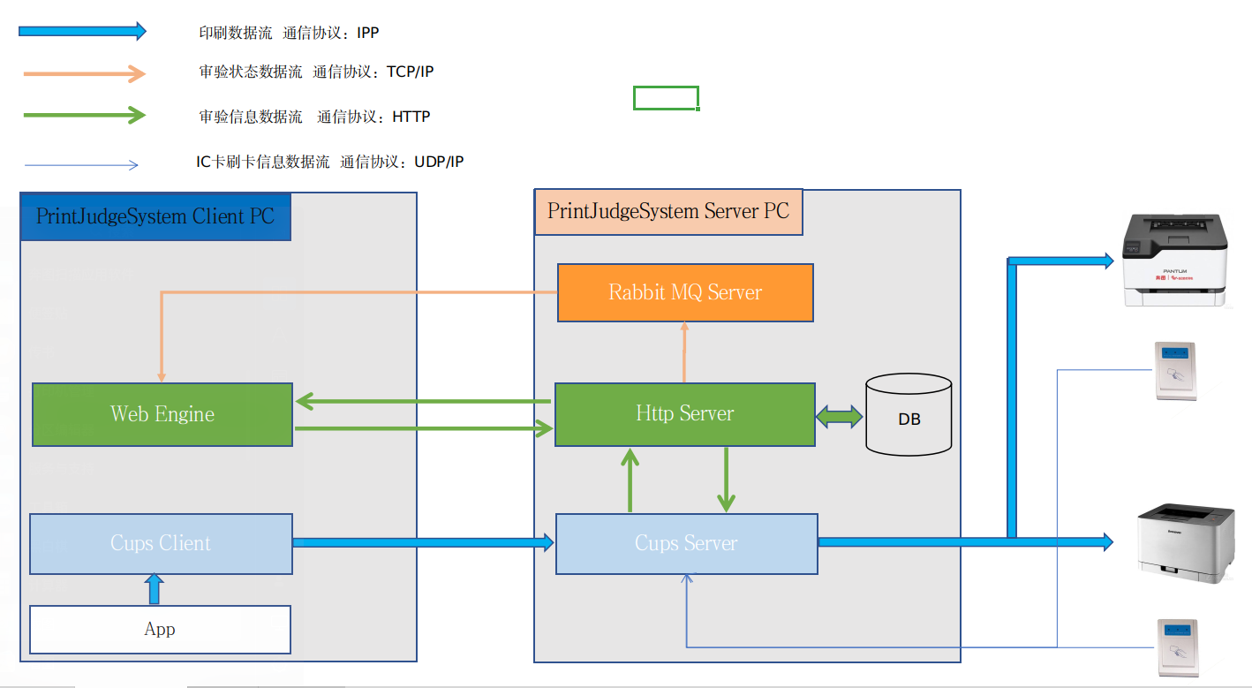

httpServer<-->CupsServer 接口：
1 | CupsServer通知HttpServer 有新的打印作业，同时将打印作业信息传递给HttpServer
 | 发送报文格式：

 | POST /000000/printInspect/printInspect/printInspectStart/printSaveState?PID=192.168.100.100&JobID=322&JobUUID=urn:uuid:bef676fa-3426-3ab5-6527-5c571255c352&JobName=manul.txt&JobState=New&PrinterName=HP_DeskJet_2700_series&PaperSize=A5&MediaType=Stationery&Copies=1&Mopies=False&Duplex=(null)&ColorMode=Gray&FileNum=1&PreViewFilePath=/opt/casic208/cups&FilePath=/var/spool/cups&PagesNum=18 HTTP/1.1
 | Content-Type: application/x-www-form-urlencoded
 | Connection: close
 | Transfer-Encoding:chunked
 | PID为发送打印数据PC的IP地址
 | JobState只有一种取值{New}，分别代表新作业开始
 | JobName不是IPP协议的必填项，应用程序有可能不设置它，也就是说它有可能是空值，但是目前麒麟没有发现设置为空的情况。支持中文格式，需要URL编码。
 | PaperSize，MediaType，Copies，ColorMode 这几个属性有可能不被应用程序设置，这时使用打印机的默认值，显示为NULL
 | Mopies有 两个值True和False 分别代表部数印刷还是拷贝印刷
 | Duplex取值为空或者None时，代表该打印机单面印刷
 | JobUUID是一个哈希值，用来作为打印作业的唯一标识码，防止JobID重名
 | 被打印的pdf文件命名规则为snprintf(filename, sizeof(filename), "%s/d%05d-%03d", FilePath, job->id, job->num_files); |  |  |  |  |  | 例：var/spool/cups /d00322-001
 | 接收报文格式：json格式
 | 成功时： |  | 失败时：
 | { |  | {
 | "response_result":"OK" |  | "response_result":"NG"
 | } |  | }

2 | CupsServer通知HttpServer 打印作业状态的变化
 | 发送报文格式：
 | POST /000000/printInspect/printInspect/jobStateChange/stateChange?JobID=277&JobUUID=urn:uuid:82edfee5-bfba-3b23-56d9-8f08982556df&JobState=Cancel HTTP/1.1
 | Host: 127.0.0.1
 | Content-Type: application/x-www-form-urlencoded
 | Connection: close
 | Transfer-Encoding:chunked
 | JobState有三种取值{Cancel，Abort，Complete}，分别代表取消作业，中断作业，作业印刷完毕
 | 接收报文格式：无要求
 | 要注意一种情况，调用完接口1，返回失败后还会调用接口2通知作业被取消，这时webserver因为找不到jobid所以不需要进行任何特别处理，忽略就行

3 | CupsServer向HttpServer发送IC卡刷卡信息，取得打印作业列表
 | 发送报文格式：
 | GET /000000/printInspect/printInspect/getPrintJobid/getPrint?iccard_reader_id=1&iccard_user_id=422461383 HTTP/1.1
 | Host: 192.168.0.11
 | Content-Type: application/x-www-form-urlencoded
 | Connection: close
 | Transfer-Encoding:chunked

 | 接收报文格式：json格式
 | {
 | "printer_name":"HP_DeskJet_2700_series",
 | "job_id":[12345,5677899,322]
 | }

4 | Httpserver取消cups作业命令
 | 调用系统命令cancel+jobid可以取消jobid的打印作业，当cups被安装后，cancel这个命令将作为系统命令安装进linux
 | 例如cancel 339
 | 当httpserver与cupsserver不在同一台服务器时，需要指定cupsserver的IP，才可以取消作业
 | cancel -h server[:port] jobid
 | 例如 cancel -h 192.168.0.11:631 339

 |  | 打印作业数据结构
 |  |  | UserID
 |  |  | JobID
 |  |  | JobName
 |  |  | JobState
 |  |  | PrinterName

 |  | 2,17 URI,数据结构
 |  |  | URI? Http Server端确定
 |  |  | key:value | UserID=?&JobID=?&JobName=?&JobState?&PrinterName=？
 |  |  | JobState：{New,JudgePass,JudgeReject,Printable,Canel,Complete}
 |  |  | job_id：{1,2,3,4,5,211} |  |  | lp -H resume -i 211
 |  | 5,8,11 URI
 |  |  | URI? Http Server端确定

 |  | 13,14 URI，数据结构
 |  |  | URI? Http Server端确定
 |  |  | key:value | ReaderID=?&ICCardID=?
 |  |  | reponse:
 |  |  |  | {
 |  |  |  | "printer_name":"aaa",
 |  |  |  | "job_id":[12345,5677899]
 |  |  |  | }
 |  | MQ消息定义
 |  |  | 用户名 | 待定；目前使用prn_usr，在做测试用
 |  |  | 登陆密码 | 待定；目前使用aA123456，在做测试用

 |  |  | virtual host |  | /Print_Job_Security
 |  |  | Exchange |  | Print_Job_Exchange
 |  |  | ExchangeType |  | TOPIC
 |  |  |  |  | RoutingKey:用户ID
 |  |  |  |  | BindingKey:用户ID

 |  |  | 消息类型： |  | JobApply
 |  |  |  |  | JudgeApply
 |  |  |  |  | JudgeResult

